完成の見た目
ゲーム画面の見た目


・ゲーム画面
HP
100

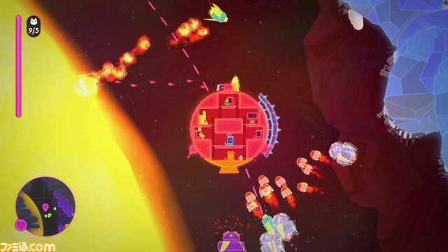
 | ※こんな感じなグラフィックにしたいです。

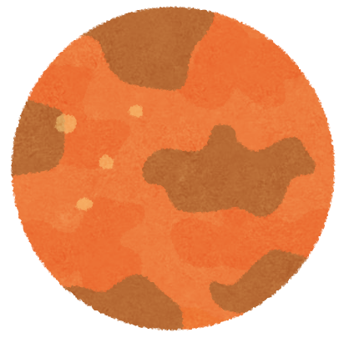

サブミッション：
HP〇％より
HPを残してクリア

㊂ポーズ

セレクト画面
ステージセレクト



むずかしさ・・・
☆
№1.●〇◎星

メインミッション：
「星の砂」を3つ集める
サブミッション：
HP〇％以上残してクリア

Ⓐ…タイトル

タイトル画面

タイトル

ゲームスタート

チュートリアル

ゲーム終了

